41 農業後継者比率（個人経営体）
41 農業後継者比率（個人経営体）

 | 時点 2020(R2)年2月1日（５年毎）
 | 単位 ％ |  |  |  |  |  |  |  | 偏差値 |  | 37.5
順位 |  | 都道府県名 |  | 数 値 |  |  | 順位 | 都道府県名 |  | 数 値

 |  | 0 | 全 国 |  | 23.7 | 0.0 | 23 | 0 | 岡 山 |  | 24.0 | 0
1 |  | 0 | 東 京 |  | 35.1 | 0.0 | 25 | 0 | 埼 玉 |  | 23.9 | 0
2 |  | 0 | 大 阪 |  | 30.1 | 0.0 | 26 | 0 | 長 野 |  | 23.8 | 0
3 |  | 0 | 神奈川 |  | 30.0 | 0.0 | 27 | 0 | 福 岡 |  | 23.7 | 0
4 |  | 0 | 宮 城 |  | 29.8 | 0.0 | 28 | 0 | 福 島 |  | 23.3 | 0
4 |  | 0 | 岐 阜 |  | 29.8 | 0.0 | 29 | 0 | 石 川 |  | 22.4 | 0
6 |  | 0 | 富 山 |  | 29.6 | 0.0 | 30 | 0 | 熊 本 |  | 22.2 | 0
7 |  | 0 | 岩 手 |  | 29.2 | 0.0 | 31 | 0 | 新 潟 |  | 22.1 | 0
7 |  | 0 | 広 島 |  | 29.2 | 0.0 | 31 | 0 | 和歌山 |  | 22.1 | 0
9 |  | 0 | 香 川 |  | 28.5 | 0.0 | 31 | 0 | 愛 媛 |  | 22.1 | 0
10 |  | 0 | 滋 賀 |  | 27.3 | 0.0 | 34 | 0 | 高 知 |  | 21.8 | 0
11 |  | 0 | 兵 庫 |  | 27.0 | 0.0 | 35 | 0 | 静 岡 |  | 21.5 | 0
12 |  | 0 | 福 井 |  | 26.8 | 0.0 | 36 | 0 | 三 重 |  | 21.3 | 0
13 |  | 0 | 愛 知 |  | 26.3 | 0.0 | 37 | 0 | 宮 崎 |  | 21.2 | 0
13 |  | 0 | 徳 島 |  | 26.3 | 0.0 | 37 | 0 | 沖 縄 |  | 21.2 | 0
15 |  | 0 | 青 森 |  | 25.3 | 0.0 | 39 | 0 | 茨 城 |  | 21.1 | 0
15 |  | 0 | 鳥 取 |  | 25.3 | 0.0 | 40 | 0 | 山 形 |  | 19.9 | 0
15 |  | 0 | 島 根 |  | 25.3 | 0.0 | 41 | 0 | 大 分 |  | 19.7 | 0
18 |  | 0 | 秋 田 |  | 25.1 | 0.0 | 42 | ◎ | 千 葉 |  | 19.4 | 0
18 |  | 0 | 京 都 |  | 25.1 | 0.0 | 43 | 0 | 山 梨 |  | 19.3 | 0
20 |  | 0 | 長 崎 |  | 25.0 | 0.0 | 43 | 0 | 山 口 |  | 19.3 | 0
21 |  | 0 | 奈 良 |  | 24.5 | 0.0 | 45 | 0 | 北海道 |  | 18.7 | 0
22 |  | 0 | 佐 賀 |  | 24.2 | 0.0 | 46 | 0 | 鹿児島 |  | 17.6 | 0
23 |  | 0 | 栃 木 |  | 24.0 | 0.0 | 47 | 0 | 群 馬 |  | 17.0 | 0
農業後継者比率 （個人経営体）
北海道 | 18.7
青 森 | 25.3
岩 手 | 29.2
宮 城 | 29.8
秋 田 | 25.1
山 形 | 19.9
福 島 | 23.3
茨 城 | 21.1
栃 木 | 24
群 馬 | 17
埼 玉 | 23.9
千 葉 | 19.4
東 京 | 35.1
神奈川 | 30
新 潟 | 22.1
富 山 | 29.6
石 川 | 22.4
福 井 | 26.8
山 梨 | 19.3
長 野 | 23.8
岐 阜 | 29.8
静 岡 | 21.5
愛 知 | 26.3
三 重 | 21.3
滋 賀 | 27.3
京 都 | 25.1
大 阪 | 30.1
兵 庫 | 27
奈 良 | 24.5
和歌山 | 22.1
鳥 取 | 25.3
島 根 | 25.3
岡 山 | 24
広 島 | 29.2
山 口 | 19.3
徳 島 | 26.3
香 川 | 28.5
愛 媛 | 22.1
高 知 | 21.8
福 岡 | 23.7
佐 賀 | 24.2
長 崎 | 25
熊 本 | 22.2
大 分 | 19.7
宮 崎 | 21.2
鹿児島 | 17.6
沖 縄 | 21.2

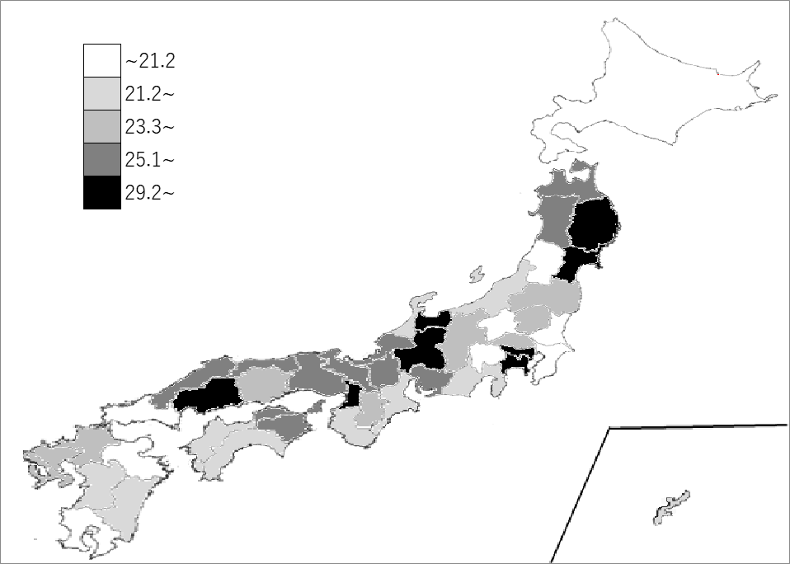
千葉県の推移
平成12年 | 62.1 | 16
平成17年 | 51.8 | 32
平成22年 | 53.5 | 37
平成27年 | 43.2 | 40
令和2年 | 19.4 | 42

《備 考》 ・資料出所 農林水産省「2020年農林業センサス 農林業経営体調査報告書-農林業経営体分類編-」 ・算出方法 5年以内の後継者確保経営体数÷個人経営体数 ・参 考 千葉県の5年以内の後継者確保経営体数は、6,693経営体で14位。全国は、245,946経営体。 注）1.集計方法が異なるため、推移グラフのH27年以前と比較は出来ませんので、留意願います。 2.H27年以前は販売農家のうち農業後継者がいる割合を掲載しています。 3.販売農家のうち農業後継者がいる世帯については、R2年調査では集計しないこととなりました。

